문제1
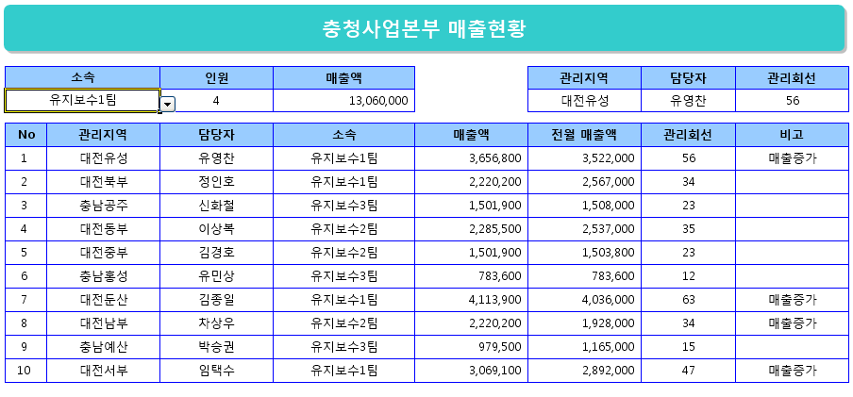
충청사업본부 매출현황

소속 |  | 인원 | 매출액 |  | 관리지역 | 담당자 | 관리회선
유지보수1팀 |  | 4 | 13,060,000 |  | 대전동부 | 이상복 | 35

No | 관리지역 | 담당자 | 소속 | 매출액 | 전월 매출액 | 관리회선 | 비고
1 | 대전유성 | 유영찬 | 유지보수1팀 | 3,656,800 | 3,522,000 | 56 | 매출증가
2 | 대전북부 | 정인호 | 유지보수1팀 | 2,220,200 | 2,567,000 | 34
3 | 충남공주 | 신화철 | 유지보수3팀 | 1,501,900 | 1,508,000 | 23
4 | 대전동부 | 이상복 | 유지보수2팀 | 2,285,500 | 2,537,000 | 35
5 | 대전중부 | 김경호 | 유지보수2팀 | 1,501,900 | 1,503,800 | 23
6 | 충남홍성 | 유민상 | 유지보수3팀 | 783,600 | 783,600 | 12
7 | 대전둔산 | 김종일 | 유지보수1팀 | 4,113,900 | 4,036,000 | 63 | 매출증가
8 | 대전남부 | 차상우 | 유지보수2팀 | 2,220,200 | 1,928,000 | 34 | 매출증가
9 | 충남예산 | 박승권 | 유지보수3팀 | 979,500 | 1,165,000 | 15
10 | 대전서부 | 임택수 | 유지보수1팀 | 3,069,100 | 2,892,000 | 47 | 매출증가

 |  |  |  |  |  | 작성일자 : | 2022-06-15

* 처리조건 * (각 문항당 5점)
(1) (1)에서 '유지보수1팀', '유지보수2팀', '유지보수3팀'을 원본으로 하는 목록 작성 (데이터 유효성 검사 사용)
(2) (1)에서 작성한 목록에서 [소속]을 선택하면 해당 소속의 인원 수 계산 (COUNTIF 함수 사용)
(3) (1)에서 작성한 목록에서 [소속]을 선택하면 해당 소속의 [매출액] 합계 계산 (SUMIF 함수 사용)
(4) C9~C18 셀의 값을 원본으로 하는 목록 작성 (데이터 유효성 검사 사용)
(5) (4)에서 작성한 목록에서 [관리지역]을 선택하면 관리지역에 따른 [담당자]가 표시되도록 수식 작성 (VLOOKUP 함수 사용)
(6) (4)에서 작성한 목록에서 [관리지역]을 선택하면 관리지역에 따른 [관리회선]이 표시되도록 수식 작성(VLOOKUP 함수 사용)
(7) [매출액]이 [전월 매출액] 보다 높으면 "매출증가" , 나머지 경우는 공백으로 표시 (IF 함수 사용)
(8) 함수를 사용하여 오늘 날짜 표시 (TODAY 함수 사용)

* 처리결과 *

문제2
충청사업본부 매출현황

소속 |  | 인원 | 매출액 |  | 관리지역 | 담당자 | 관리회선
유지보수1팀 |  | 4 | ₩13,060,000원 |  | 대전유성 | 유영찬 | 56

No | 관리지역 | 담당자 | 소속 | 매출액 | 전월 매출액 | 관리회선 | 비고
1 | 대전유성 | 유영찬 | 유지보수1팀 | 3,656,800 | 3,522,000 | 56 | 매출증가
2 | 대전북부 | 정인호 | 유지보수1팀 | 2,220,200 | 2,567,000 | 34
3 | 충남공주 | 신화철 | 유지보수3팀 | 1,501,900 | 1,508,000 | 23
4 | 대전동부 | 이상복 | 유지보수2팀 | 2,285,500 | 2,537,000 | 35
5 | 대전중부 | 김경호 | 유지보수2팀 | 1,501,900 | 1,503,800 | 23
6 | 충남홍성 | 유민상 | 유지보수3팀 | 783,600 | 783,600 | 12
7 | 대전둔산 | 김종일 | 유지보수1팀 | 4,113,900 | 4,036,000 | 63 | 매출증가
8 | 대전남부 | 차상우 | 유지보수2팀 | 2,220,200 | 1,928,000 | 34 | 매출증가
9 | 충남예산 | 박승권 | 유지보수3팀 | 979,500 | 1,165,000 | 15
10 | 대전서부 | 임택수 | 유지보수1팀 | 3,069,100 | 2,892,000 | 47 | 매출증가

 |  |  |  |  |  | 작성일자 : | 2021-08-16

* 처리조건 *
(1) E6 셀의 표시 형식을 '\13,060,000원'으로 표시 (사용자 지정 표시 형식 사용) (5점)
(2) [비고] 에 매출증가로 표시된 데이터 행 전체에 서식(셀 음영색 : 연한 노랑) 표시 (조건부 서식 사용) (10점)
(3) I20 셀의 표시 형식을 '0000/00/00 (요일)'로 작성 (사용자 지정 표시 형식 사용) (5점)

* 처리결과 *

